1
# | ACTIVIDAD | FECHA INICIO | FECHA FINAL | PRESUPUESTO

1 | Patio 1 adoquín - contenedores | 2024-10-01 | 2025-07-15 | USD 108,545.66
1.1 | Visitas a campo y levantamiento estado actual | 2024-10-01 | 2025-02-25
1.2 | Diseño, planos y especificaciones técnicas | 2025-02-10 | 2025-02-25
1.3 | Aprobación INCOP del diseño | 2025-02-25 | 2025-02-28
1.4 | Cotización de las obras | 2025-03-01 | 2025-03-31
1.5 | Selección y adjudicación del contratista | 2025-04-01 | 2025-04-30
1.6 | Ejecución de las obras | 2025-05-05 | 2025-06-30
1.7 | Recepción de las obras | 2025-07-01 | 2025-07-07
1.8 | Calificación de las obras | 2025-07-08 | 2025-07-15
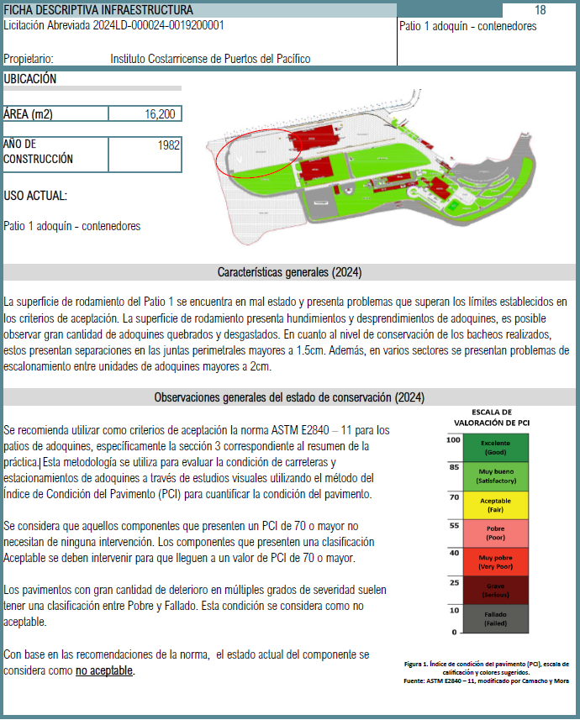

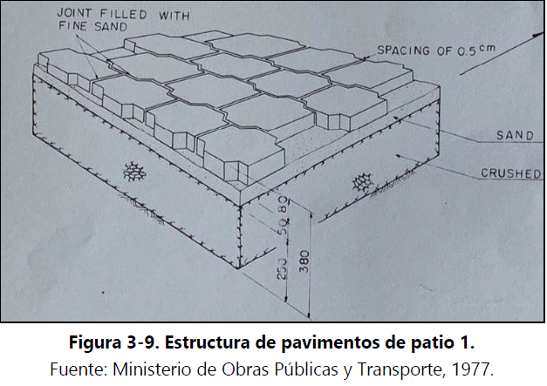

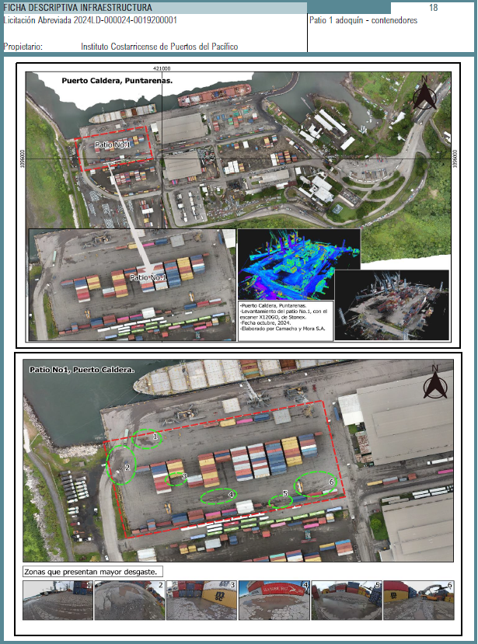

2
# | ACTIVIDAD | FECHA INICIO | FECHA FINAL | PRESUPUESTO

2 | Patio 3 concreto - contenedores | 2025-03-01 | 2025-12-15 | USD 770,796.90
2.1 | Visitas a campo y levantamiento estado actual | 2025-03-01 | 2025-03-31
2.2 | Diseño, planos y especificaciones técnicas | 2025-04-01 | 2025-04-15
2.3 | Aprobación INCOP del diseño | 2025-04-15 | 2025-04-30
2.4 | Cotización de las obras | 2025-05-01 | 2025-05-31
2.5 | Selección y adjudicación del contratista | 2025-06-01 | 2025-06-30
2.6 | Ejecución de las obras | 2025-07-01 | 2025-11-30
2.7 | Recepción de las obras | 2025-12-01 | 2025-12-06
2.8 | Calificación de las obras | 2025-12-07 | 2025-12-15

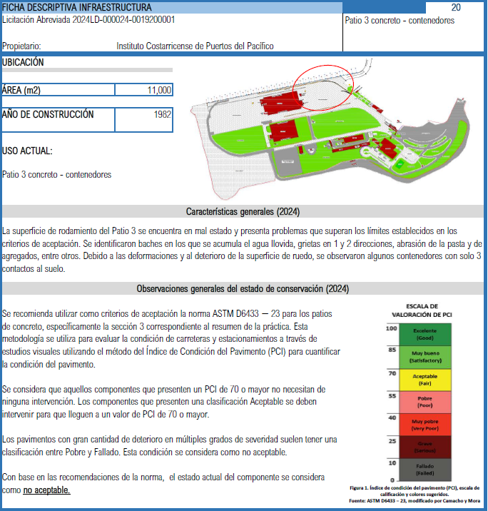

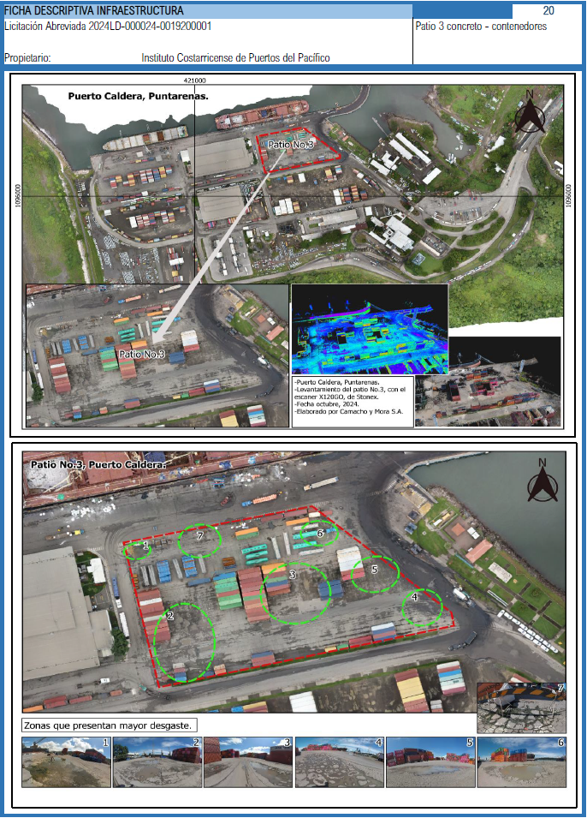

3
# | ACTIVIDAD | FECHA INICIO | FECHA FINAL | PRESUPUESTO

3 | Calles internas de pavimento de adoquín | 2025-05-01 | 2026-03-31 | USD 1,005,064.08
3.1 | Visitas a campo y levantamiento estado actual | 2025-05-01 | 2025-05-31
3.2 | Diseño, planos y especificaciones técnicas | 2025-06-01 | 2025-06-15
3.3 | Aprobación INCOP del diseño | 2025-06-15 | 2025-06-30
3.4 | Cotización de las obras | 2025-07-01 | 2025-07-31
3.5 | Selección y adjudicación del contratista | 2025-08-01 | 2025-08-31
3.6 | Ejecución de las obras | 2025-09-25 | 2026-02-28
3.7 | Recepción de las obras | 2026-03-01 | 2026-03-15
3.8 | Calificación de las obras | 2026-03-16 | 2026-03-31
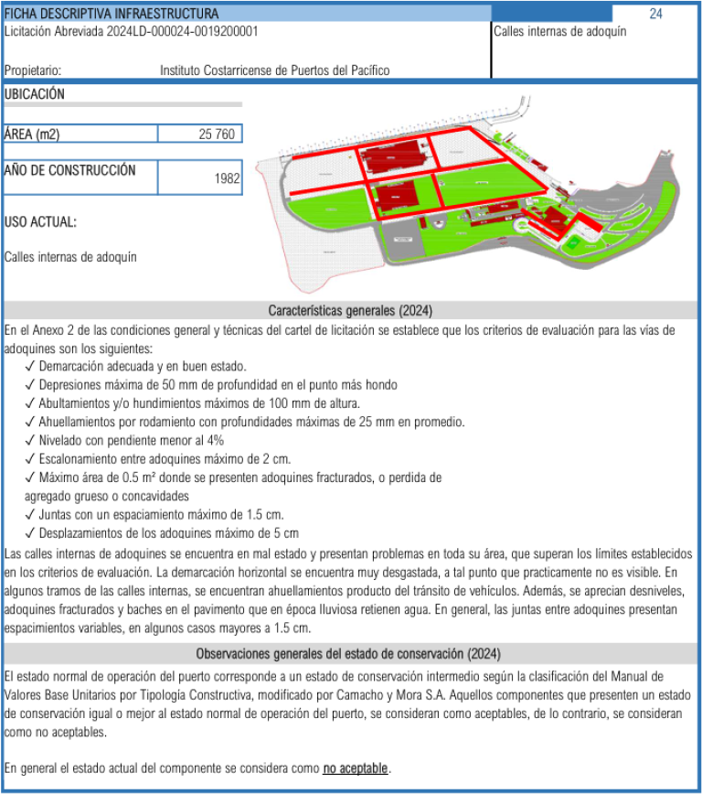

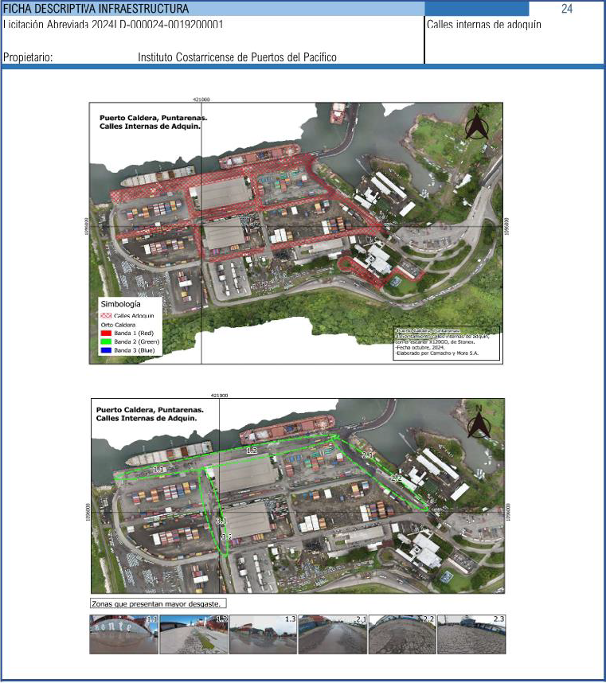

4
# | ACTIVIDAD | FECHA INICIO | FECHA FINAL | PRESUPUESTO

4 | Calles internas de pavimento de concreto | 2025-09-01 | 2026-03-15 | USD 73,633.56
4.1 | Visitas a campo y levantamiento estado actual | 2025-09-01 | 2025-09-30
4.2 | Diseño, planos y especificaciones técnicas | 2025-10-01 | 2025-10-15
4.3 | Aprobación INCOP del diseño | 2025-10-15 | 2025-10-31
4.4 | Cotización de las obras | 2025-11-01 | 2025-11-30
4.5 | Selección y adjudicación del contratista | 2025-12-01 | 2025-12-31
4.6 | Ejecución de las obras | 2026-01-01 | 2026-02-28
4.7 | Recepción de las obras | 2026-03-01 | 2026-03-07
4.8 | Calificación de las obras | 2026-03-08 | 2026-03-15
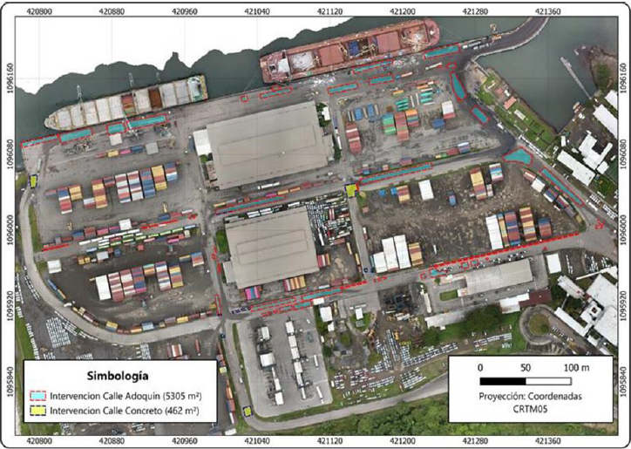

5
# | ACTIVIDAD | FECHA INICIO | FECHA FINAL | PRESUPUESTO

5 | Patio 2 lastre – contenedores | 2025-11-15 | 2026-02-15 | USD 380,583.86
5.1 | Visitas a campo y levantamiento estado actual | 2025-11-15 | 2025-11-20
5.2 | Diseño, planos y especificaciones técnicas | 2025-11-15 | 2025-11-30
5.3 | Aprobación INCOP del diseño | 2025-12-01 | 2025-12-07
5.4 | Cotización de las obras | 2025-12-07 | 2025-12-20
5.5 | Selección y adjudicación del contratista | 2025-12-21 | 2025-12-31
5.6 | Ejecución de las obras | 2026-01-01 | 2026-01-31
5.7 | Recepción de las obras | 2026-02-01 | 2026-02-07
5.8 | Calificación de las obras | 2026-02-08 | 2026-02-15

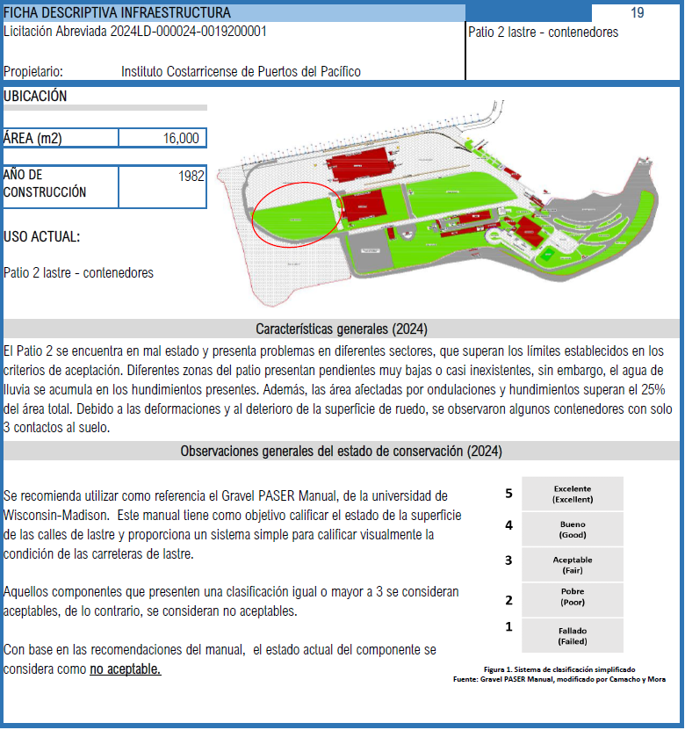

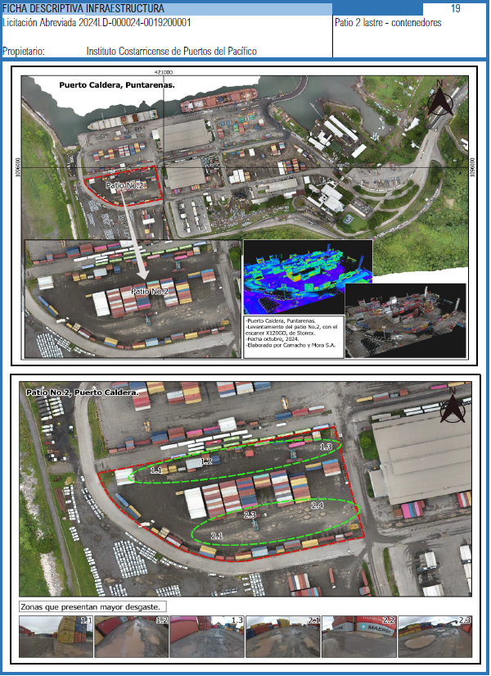

6
# | ACTIVIDAD | FECHA INICIO | FECHA FINAL | PRESUPUESTO

6 | Patio 4 lastre - contenedores | 2025-12-15 | 2026-05-15 | USD 490,001.71
6.0 | Reparación puntual patio para mejorar condiciones | 2025-04-03 | 2025-04-15
6.1 | Visitas a campo y levantamiento estado actual | 2025-12-15 | 2025-12-20
6.2 | Diseño, planos y especificaciones técnicas | 2025-12-15 | 2025-12-31
6.3 | Aprobación INCOP del diseño | 2026-01-01 | 2026-01-07
6.4 | Cotización de las obras | 2026-01-07 | 2026-01-20
6.5 | Selección y adjudicación del contratista | 2026-01-21 | 2026-01-31
6.6 | Ejecución de las obras | 2026-02-01 | 2026-04-30
6.7 | Recepción de las obras | 2026-05-01 | 2026-05-07
6.8 | Calificación de las obras | 2026-05-08 | 2026-05-15

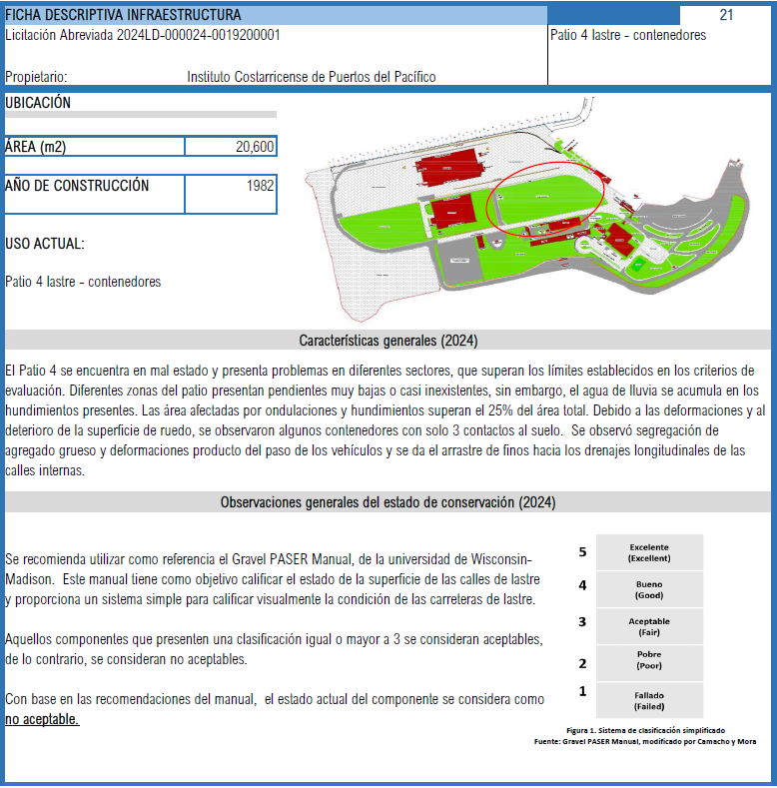

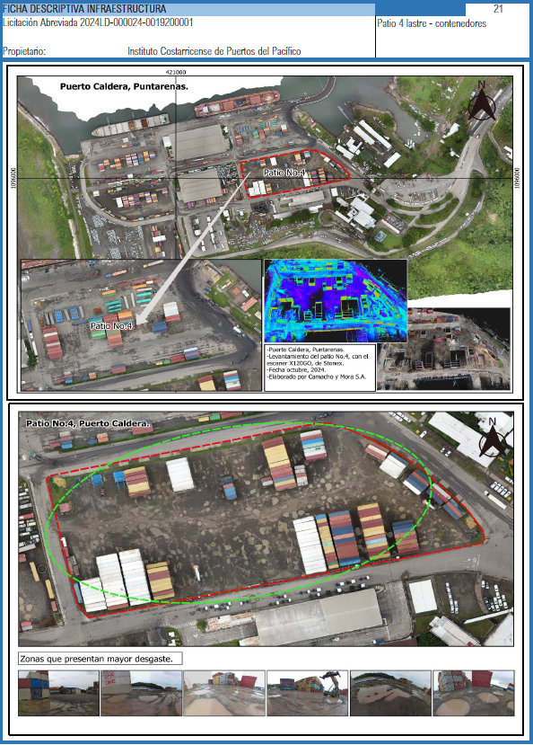

7
# | ACTIVIDAD | FECHA INICIO | FECHA FINAL | PRESUPUESTO

7 | Caseta oeste patio 4 | 2025-12-15 | 2026-04-15 | USD 9,204.15
7.1 | Visitas a campo y levantamiento estado actual | 2025-12-15 | 2025-12-20
7.2 | Diseño, planos y especificaciones técnicas | 2025-12-15 | 2025-12-31
7.3 | Aprobación INCOP del diseño | 2026-01-01 | 2026-01-07
7.4 | Cotización de las obras | 2026-01-07 | 2026-01-20
7.5 | Selección y adjudicación del contratista | 2026-01-21 | 2026-01-31
7.6 | Ejecución de las obras | 2026-02-01 | 2026-03-31
7.7 | Recepción de las obras | 2026-04-01 | 2026-04-07
7.8 | Calificación de las obras | 2026-04-08 | 2026-04-15

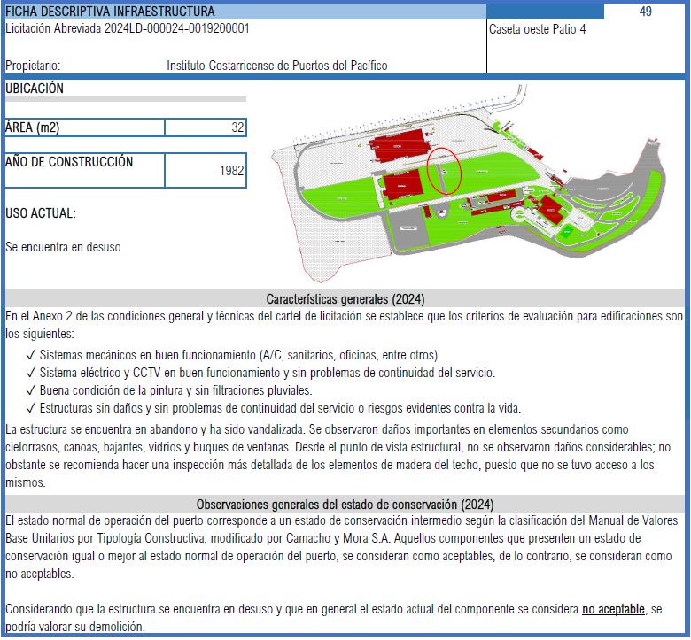

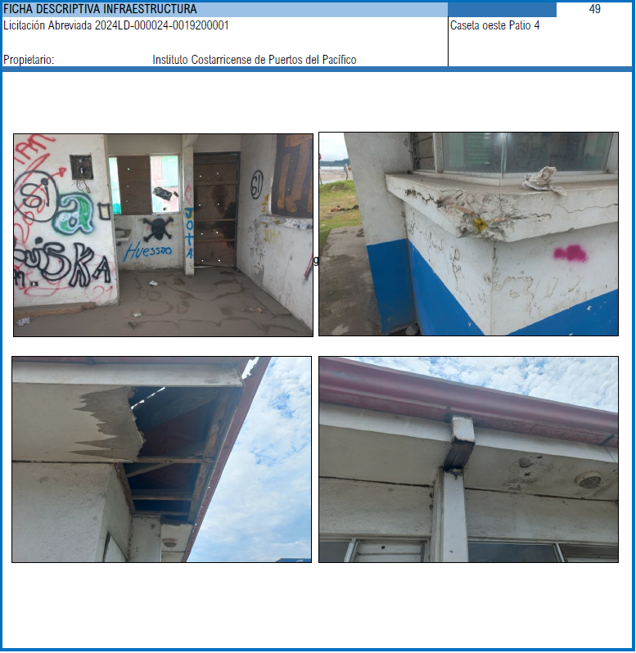

8
# | ACTIVIDAD | FECHA INICIO | FECHA FINAL | PRESUPUESTO

8 | Caseta oeste patio 1 | 2025-12-15 | 2026-04-15 | USD 2,209.00
8.1 | Visitas a campo y levantamiento estado actual | 2025-12-15 | 2025-12-20
8.2 | Diseño, planos y especificaciones técnicas | 2025-12-15 | 2025-12-31
8.3 | Aprobación INCOP del diseño | 2026-01-01 | 2026-01-07
8.4 | Cotización de las obras | 2026-01-07 | 2026-01-20
8.5 | Selección y adjudicación del contratista | 2026-01-21 | 2026-01-31
8.6 | Ejecución de las obras | 2026-02-01 | 2026-03-31
8.7 | Recepción de las obras | 2026-04-01 | 2026-04-07
8.8 | Calificación de las obras | 2026-04-08 | 2026-04-15

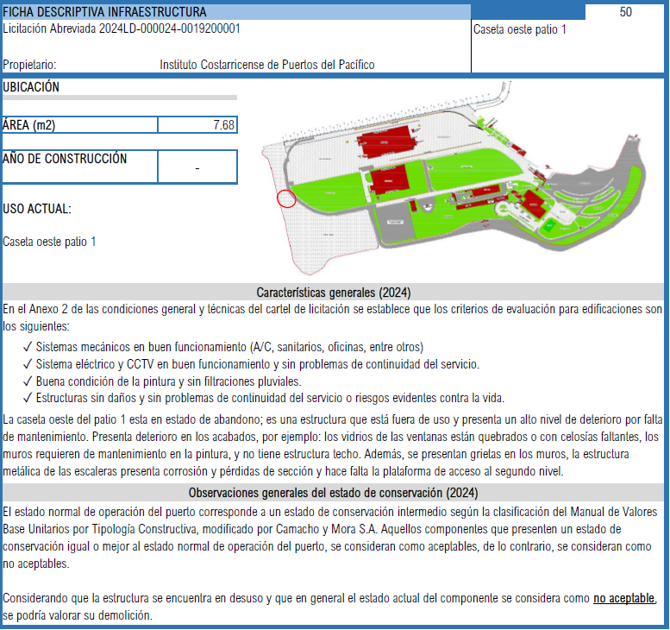

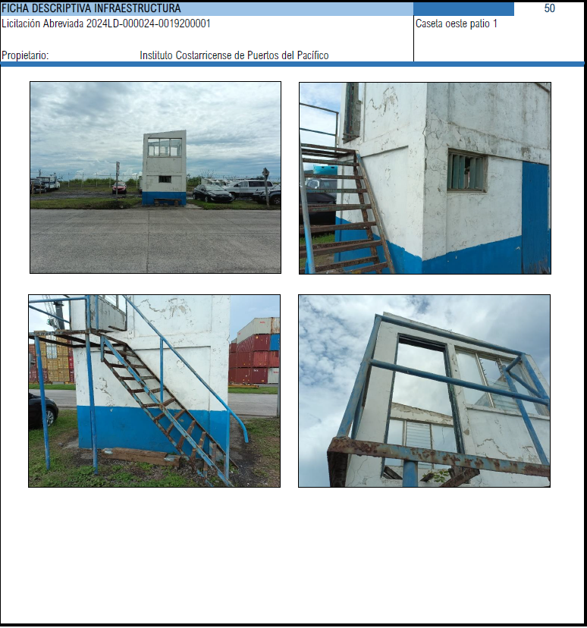

9
# | ACTIVIDAD | FECHA INICIO | FECHA FINAL | PRESUPUESTO

9 | Caseta AyA costado torre 4 | 2025-12-15 | 2026-04-15 | USD 2,334.85
9.1 | Visitas a campo y levantamiento estado actual | 2025-12-15 | 2025-12-20
9.2 | Diseño, planos y especificaciones técnicas | 2025-12-15 | 2025-12-31
9.3 | Aprobación INCOP del diseño | 2026-01-01 | 2026-01-07
9.4 | Cotización de las obras | 2026-01-07 | 2026-01-20
9.5 | Selección y adjudicación del contratista | 2026-01-21 | 2026-01-31
9.6 | Ejecución de las obras | 2026-02-01 | 2026-03-31
9.7 | Recepción de las obras | 2026-04-01 | 2026-04-07
9.8 | Calificación de las obras | 2026-04-08 | 2026-04-15

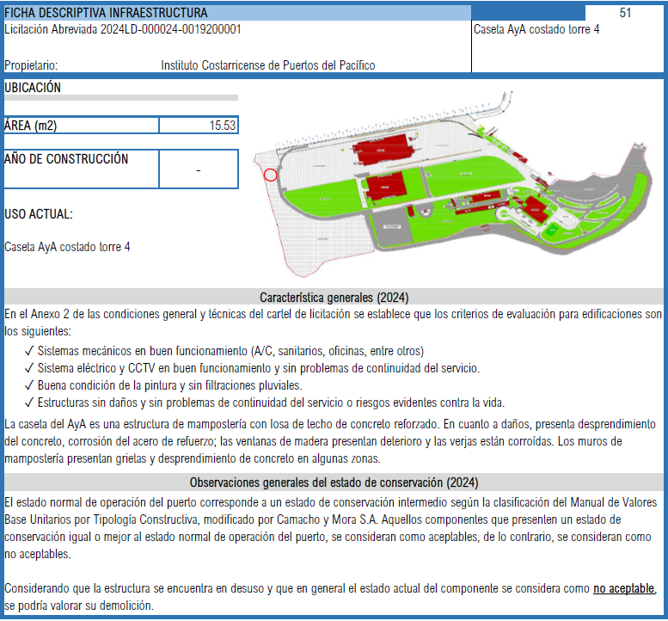

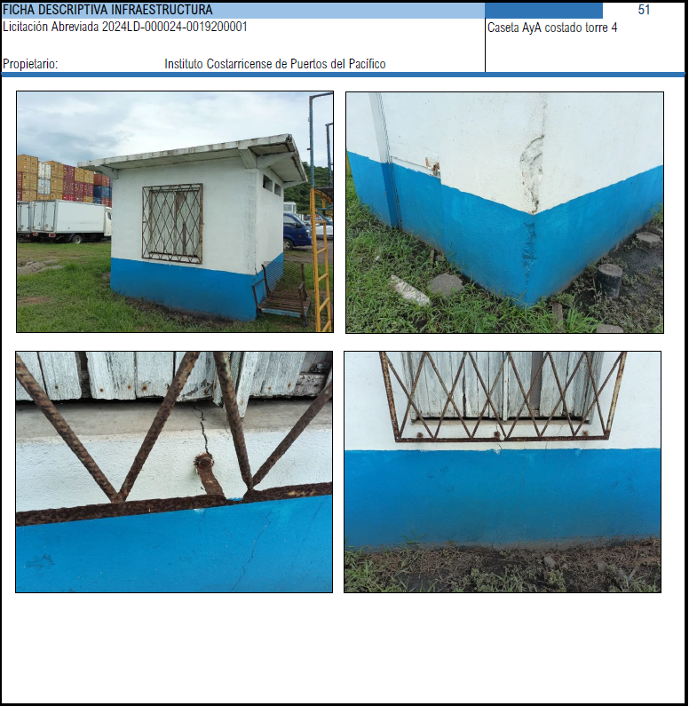

10
# | ACTIVIDAD | FECHA INICIO | FECHA FINAL | PRESUPUESTO

10 | Caseta costado-línea férrea en acceso ECO 2 | 2025-12-15 | 2026-04-15 | USD 10,067.04
10.1 | Visitas a campo y levantamiento estado actual | 2025-12-15 | 2025-12-20
10.2 | Diseño, planos y especificaciones técnicas | 2025-12-15 | 2025-12-31
10.3 | Aprobación INCOP del diseño | 2026-01-01 | 2026-01-07
10.4 | Cotización de las obras | 2026-01-07 | 2026-01-20
10.5 | Selección y adjudicación del contratista | 2026-01-21 | 2026-01-31
10.6 | Ejecución de las obras | 2026-02-01 | 2026-03-31
10.7 | Recepción de las obras | 2026-04-01 | 2026-04-07
10.8 | Calificación de las obras | 2026-04-08 | 2026-04-15

